גיליון1
רווח שנתי לפני מס | ₪ 118,872 | כספים ששילמתי ב2018 על ביטוחי חיים (כולל ביטוח חיים הכלול בביטוח משכנתא) | ₪ 1,800 | 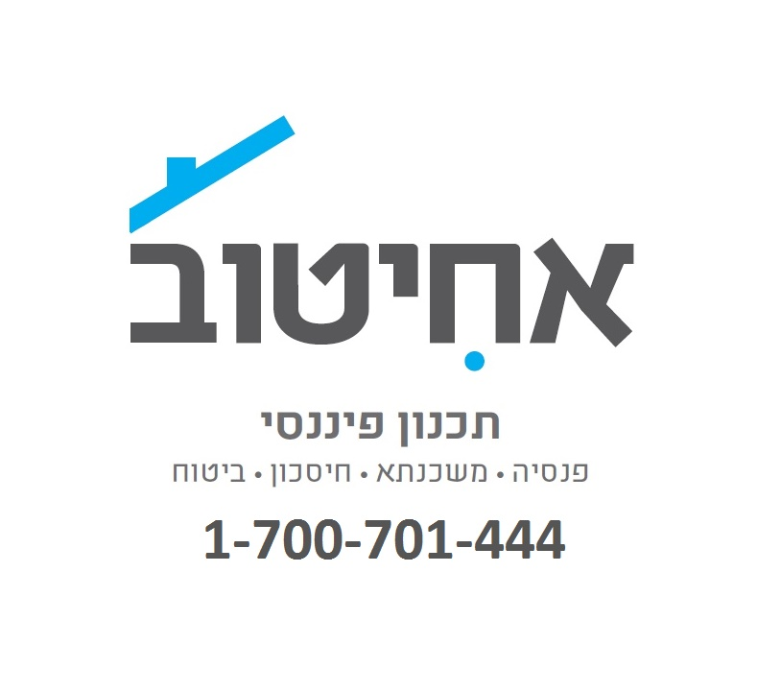

הפקדה מינימלית לצורך עמידה בחוק פנסיה חובה
בכדי לעמוד בהפקדה המינימלית הנדרשת לפי חוק פנסיה חובה לעצמאים, עליך להפקיד לתכנית פנסיונית לפחות 10104 ₪.

הטבות מס בהפקדה לתכנית פנסיונית :
לצורך הפחתת הסכום עליו תחוייב במס הכנסה וביטוח לאומי מומלץ להפקיד עד 13075 ₪ לתכנית פנסיונית. החיסכון במס שיינבע כתוצאה מהפקדה זו תלוי במדרגת מס ההכנסה וביטוח הלאומי שלך פעולת הפחתה זו נקראת ' ניכוי לפי סעיף 47'

בנוסף כדאי להפקיד לתכנית פנסיונית סכום של עד4737 ₪. הפקדה זו תעניק זיכוי מס (לפי סעיף 45) של 1658 ₪.

סך הכל הפקדה מומלצת לתכניות פסיוניות 17813 ₪.

הטבות מס נוספות בהפקדה לקרן השתלמות :
עצמאים מקבלים הטבות מס גם על הפקדה לקרן השתלמות. בהתאם להכנסתך מומלץ שתפקיד עד 5349.24 ₪ לקרן השתלמות. הפקדה זו תקטין (ניכוי) את הסכום עליו אתה מחוייב בתשלומים לביטוח לאומי ומס הכנסה בהתאם למדרגות המס שלך. |  |  |  |  | לקבלת ייעוץ אובייקטיבי בבחירת תכניות פנסיה והשתלמות והוזלת דמי ניהול חייגו לאחיטוב תכנון פיננסי 1-700-701-444

כדאי לשקול להפקיד עד 18,240 ₪ לקרן השתלמות בכדי לנצל את הפטור ממס שחל על רווחי ההון של קרנות ההשתלמות

http://www.ahituv.biz/contact-1.html

